상품제안서
오모키 울트라 라지 핸들 진공 텀블러 1.1L | 상품코드: S42342

 |  |  |  |  |  |  | 02-713-8555 | www.synergygift.co.kr
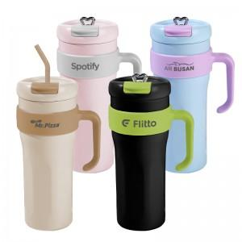

【상세/제작정보】

【인쇄/포장옵션】 | 레이저 / 포장지포장

【공급단가】 | 수량 | 30~ | 100~ | 300~ | 1,000~ | 3,000~
*VAT별도 | 핑크 | 18,200원 | 17,220원 | 16,380원 | 15,960원 | 15,680원
 | 블루 | 18,200원 | 17,220원 | 16,380원 | 15,960원 | 15,680원
 | 블랙 | 18,200원 | 17,220원 | 16,380원 | 15,960원 | 15,680원
 | 아이보리 | 18,200원 | 17,220원 | 16,380원 | 15,960원 | 15,680원

【상품 URL】 | https://www.synergygift.co.kr:443/src/goods_detail.php?gdno=42342

